1_IFDAM図
S020:ログイン画面
S010:アカウント作成画面
IFDAM図

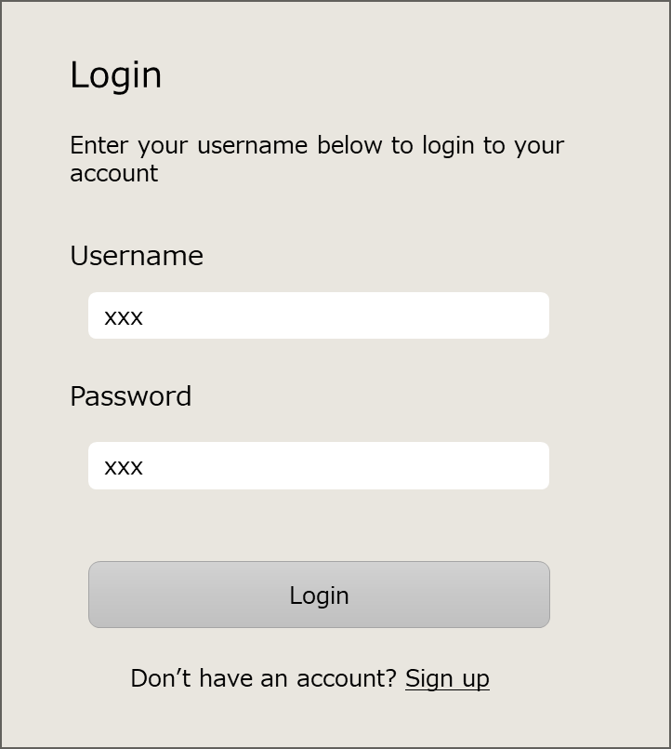
ユーザー名
パスワード
「Sign up」リンク
「Login」ボタン
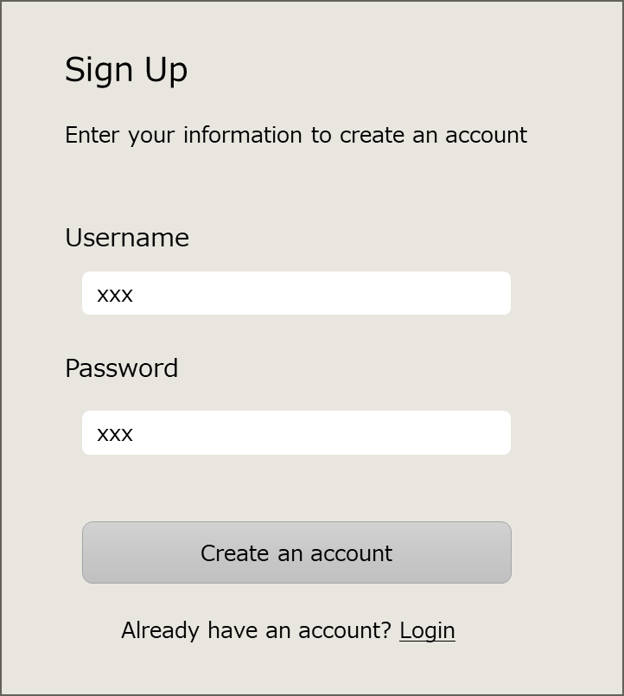
 | 行動シナリオID | W010
 | 行動シナリオ名称 | ユーザー登録

「Login」リンク

S020:ログイン画面
---- ---- ---- ---- ---- ---- ---- ---- ---- ----
表示
・Login（タイトル）
・UserName
・Password
---- ---- ---- ---- ---- ---- ---- ---- ---- ----
入力
・ユーザー名
・パスワード
---- ---- ---- ---- ---- ---- ---- ---- ---- ----
操作
・「Login」ボタン
・「Sign up」リンク
S010:アカウント作成画面
---- ---- ---- ---- ---- ---- ---- ---- ---- ----
表示
・Sign Up（タイトル）
・UserName
・Password
---- ---- ---- ---- ---- ---- ---- ---- ---- ----
入力
・ユーザー名
・パスワード
---- ---- ---- ---- ---- ---- ---- ---- ---- ----
操作
・「Create an account」ボタン
・「Login」リンク

「Login」リンク
をクリック

Webページに
アクセスしたら
[F001]認証済みか確認する。
保存OK
未認証
ユーザー名とパスワードを入力
「Create an account」
ボタンをクリック
[F004]ユーザー名とパスワードを保存する。
S020:ログイン画面
「Sign up」リンク
をクリック

認証済み
保存NG(*)
[F005]エラーメッセージを表示する。
バックエンドサーバー
バックエンドサーバー

(*)保存NGの条件
・既に同じユーザー名が登録されている。
・ユーザーもしくはパスワードの文字数が最低文字数に達していない。

S030:タスク画面
ユーザー

ユーザー
ユーザー名とパスワードを入力
照合OK
「Login」ボタン
をクリック
[F002]ユーザー名とパスワードを照合する。
S030:タスク画面

照合NG
[F003]エラーメッセージを表示する。
バックエンドサーバー

ユーザー

__template__
トリガー
(*)xxx
説明

{ID:画面名称}
---- ---- ---- ---- ---- ---- ---- ---- ---- ----
表示
@xxx一覧 {
・xxx
}
・xxx
---- ---- ---- ---- ---- ---- ---- ---- ---- ----
入力
・
---- ---- ---- ---- ---- ---- ---- ---- ---- ----
操作
・
{ID:画面名称}

[{機能ID}]処理
手入力

ファイル
データストア
バックエンドサーバー

